TEAM 활동일지
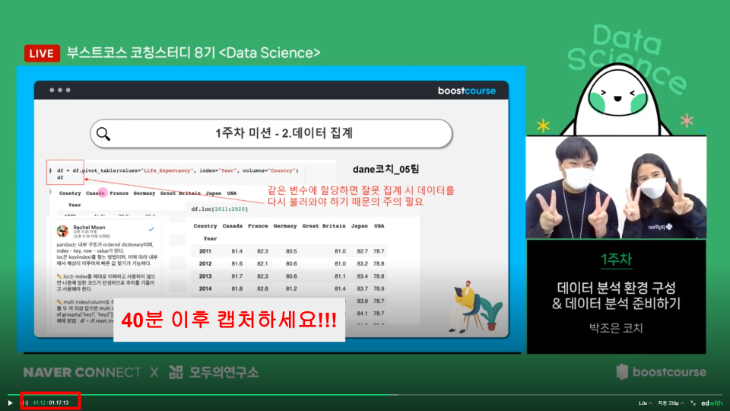
매주 일요일 23:59분까지 제출해주세요!!! |  |  |  |  | 2023-08-28 23:29:04
🖋️ 리드부스터 활동일지
1️⃣ 팀원의 슬랙 닉네임을 작성해 주세요.
2️⃣ 퀴즈: 슬랙 → 00코치_00팀 캡처 인증 여부
3️⃣ 미션: 팀 미션 참여 여부
4️⃣ 라이브: 슬랙 → 00코치_00팀 캡처 인증 여부
5️⃣ 팀 미션: 슬랙 → 00코치_미션제출 업로드 유무

코칭스터디 가이드북 | OT 자료 LINK | 슬랙 LINK

현재 팀의 상황을 알려주세요! |  | 매우 활발 5점! | 대화가 없어요ㅠㅠ 1점!
현재 우리 팀은? | 팀의 활발 점수는?? | 그렇게 작성한 이유는 무엇인가요?
1주차 | 4 | 단톡방을 열어서 상시소통하고, 일요일 오후 6시에 보이스톡으로 자기소개와 회의를 진행했습니다.
2주차 | 4 | 단톡방 소통과 코딩문제점도 대화를 나눴습니다. 다만 몸이 아프신 분이 계셔서 참여못한분이 계세요
3주차 | 3 | 단톡방 소통은 잘됐지만, 이번주는 모두 바쁘셔서 음성회의는 열지 못했습니다.
4주차 | 4 | 일상에 대한 대화도 나누면서 서로 의욕을 복돋으며 소통하고있습니다.
5주차 | 4 | 더위에 난이도 높은 문제로 고생을 했지만, 그럼에도 소통하며 문제를 해결해 나갔습니다.
6주차 | 5 | 마지막 회의를했는데, 서로에게 좋은 인연이 되어주겠다고 하고 회의를 마쳤습니다. 최고의 팀입니다.

※탈락자 발생 시 해당 셀을 지우지 않고 → 닉네임에 '취소선'으로 표시해주세요 ex: 이다웅
퀴즈 | 예시 | 1주차 l 07.23 | 2주차 l 07.30 | 3주차 l 08.06 | 4주차 l 08.13 | 5주차 l 08.20 | 6주차 l 08.27 | 퀴즈 캡처 방법 참고

토마토_리더 | O | O | O | O | O | O | O
이수빈 | O | O | O | O | O | O | O
하윤 | O | O | O | O | O | O | O
eunv | O | O | O | O | O | O | O
 | X
 | O
 | X
 | X

개별 미션 참여 | 예시 | 1주차 l 07.23 | 2주차 l 07.30 | 3주차 l 08.06 | 4주차 l 08.13 | 5주차 l 08.20 | 6주차 l 08.27 | 부스터가 미션에 참여했는지 여부를 개별로 기록

토마토_리더 | O | O | O | O | O | O | O
이수빈 | X | O | O | O | O | O | O
하윤 | O | O | O | O | O | O | O
eunv | X | O | O | O | O | O | O
 | O
 | O
 | X
 | O

라이브 | 예시 | 1주차 l 07.23 | 2주차 l 07.30 | 3주차 l 08.06 | 4주차 l 08.13 | 5주차 l 08.20 | 6주차 l 08.27 | 라이브 캡처 방법 참고

토마토_리더 | O | O | O | O | O | O | O
이수빈 | O | O | O | O | O | O | O
하윤 | O | O | O | O | O | O | O
eunv | X | O | O | O | O | O | O
 | O
 | O
 | X
 | O

팀 미션 제출 | 예시 | 1주차 l 07.23 | 2주차 l 07.30 | 3주차 l 08.06 | 4주차 l 08.13 | 5주차 l 08.20 | 6주차 l 08.27 | 팀미션을 제출했다면 O 표시!

00코치_00팀 | O | O | O | O | O | O | O

1. 퀴즈캡쳐 방법(매주 진행)
→ 퀴즈를 제출 하였을경우 아래 이미지 빨간색 박스처럼 표시가 됩니다. 이 부분을 통해 "퀴즈제출" 여부를 확인합니다.
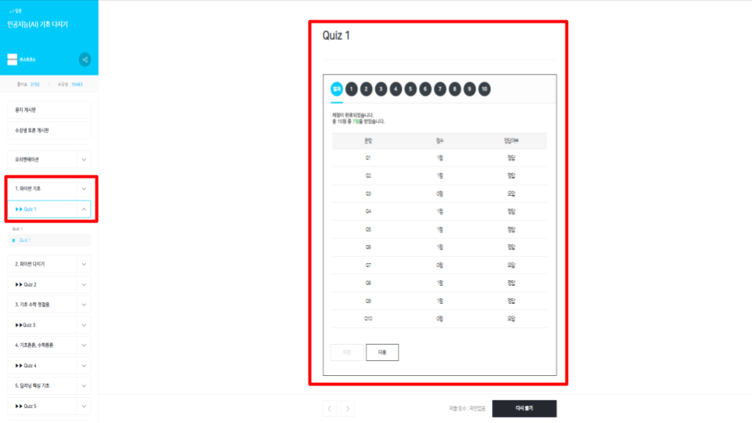

2. 라이브캡쳐 방법
→ 부스터가 제출한 라이브인증을 통해 "라이브수강" 여부를 확인합니다. 라이브 강좌가 시작한 후 40분이 지난 시점에서 동영상 플레이어 내 시간이 잘 보이도록 캡쳐합니다.
→ 라이브 강의가 시작한 후 40분이 지난 시점에서의 인증이어야 합니다.

